1
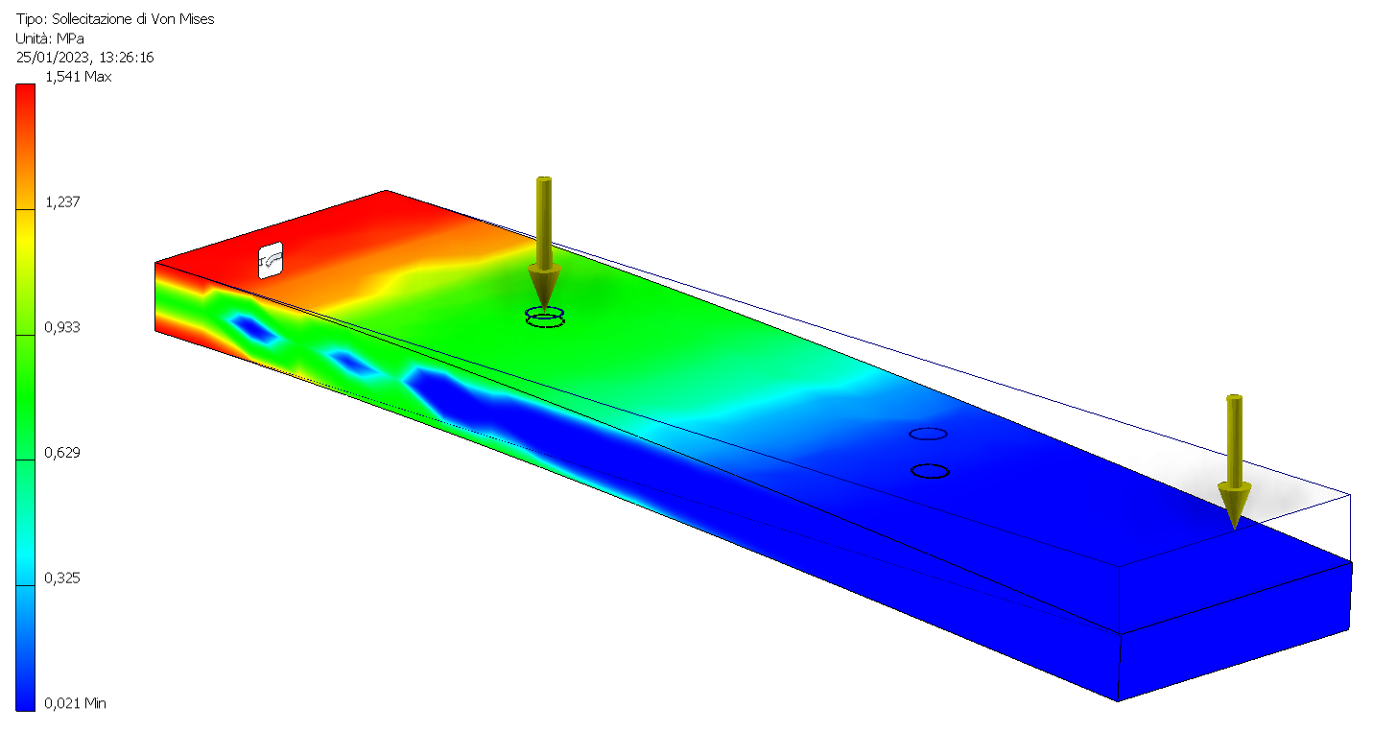
PETG
R | 50 | N/mm2
E | 2200 | N/mm2
ksic. min | 4.5 | 1,5*3
s amm | 11.11 | N/mm2
t amm | 6.40 | N/mm2
b | 45 | mm
h | 10 | mm
l | 190 | mm
l' | 54 | mm Nema
Wfx=bh^2/6 | 750 | mm3
Ix=bh^3/12 | 3750 | mm4
Wfy=hb^2/6 | 3375 | mm3

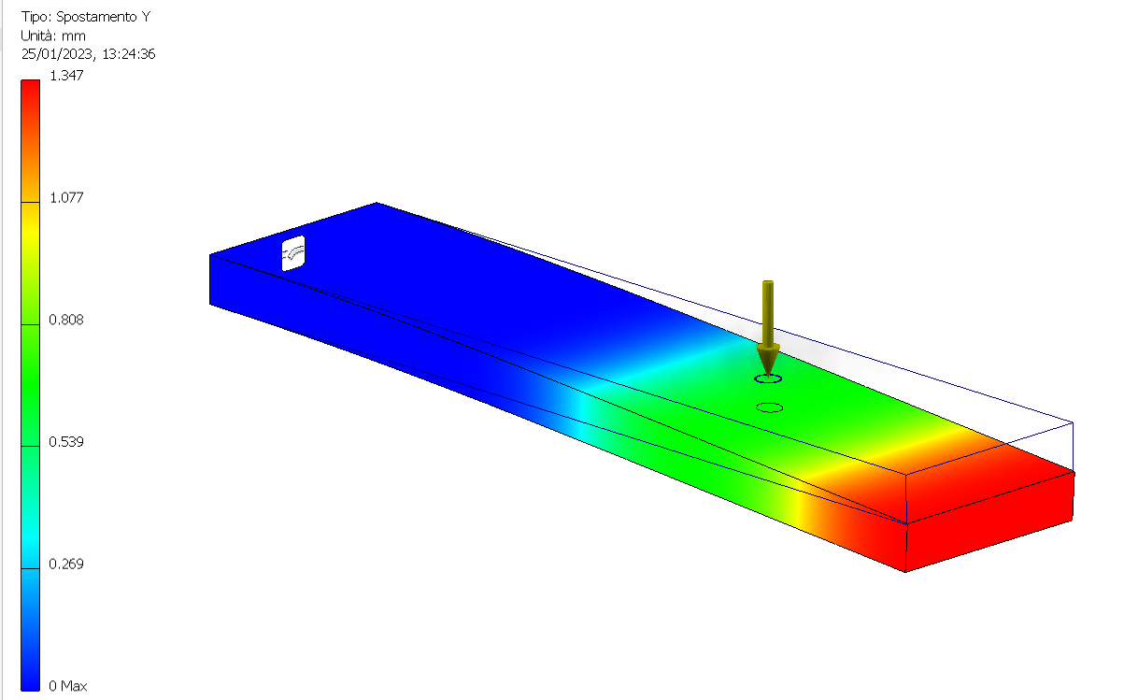
SOLLECITAZIONI MASSIME
Mf max verticale | 1170 | Nmm
T max verticale | 9 | N
Mf max orizz. | 240 | Nmm

FORZA CENTRIFUGA (m*w^2*r)
ngiri | 1200 | rpm
w | 125.66 | rad/s
massa Laser | 0.5 | Kg
Fc laser | 1500.18 | N
massa Nema 17 | 0.40 | Kg
Fc motore | 341.09 | N

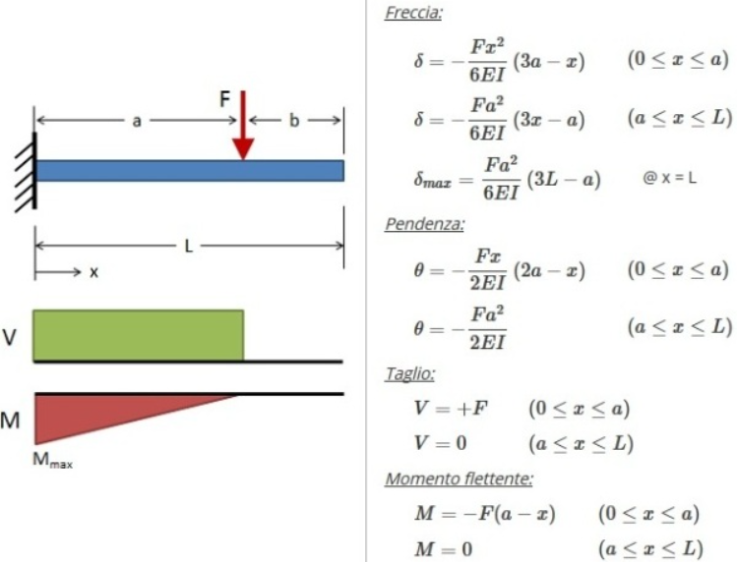
FLESSIONE
s max vert. | 1.56 | N/mm2
s max orizz. | 0.07 | N/mm2

TRAZIONE
s max | 4.09 | N/mm2

SFORZO ASSIALE MASSIMO
s max tot. | 5.72 | N/mm2

TAGLIO
t max | 0.03 | N/mm2

DEFORMAZIONE ELASTICA
F1 | 4.0
F2 | 5.0
R | 9.0 | N
distanza R | 129.6 | mm
deformazione | 1.34 | mm

2
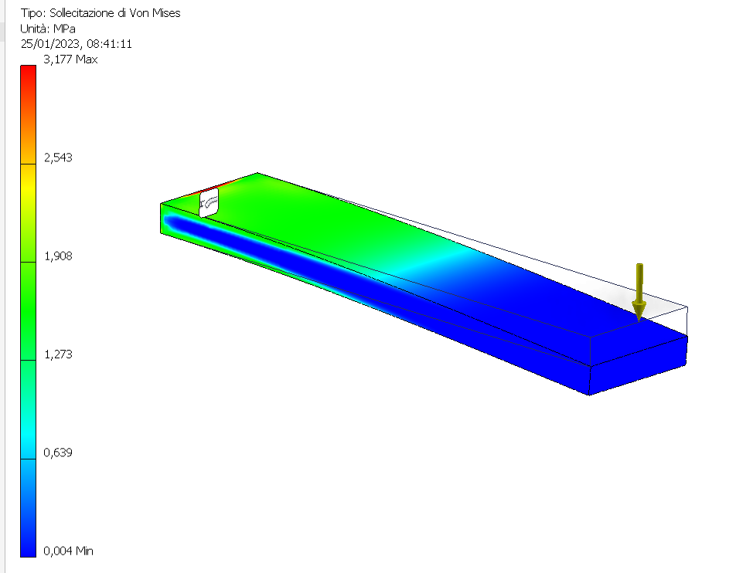
PETG
R | 50 | N/mm2
E | 2200 | N/mm2
ksic. min | 3
s amm | 16.67 | N/mm2
t amm | 9.60 | N/mm2
b | 45 | mm
h | 10 | mm
l | 190 | mm
Wfx=bh^2/6 | 750 | mm3
Ix=bh^3/12 | 3750 | mm4
Wfy=hb^2/6 | 3375 | mm3

Forza estremità | 10 | N

SOLLECITAZIONI MASSIME
Mf max verticale | 1900 | Nmm
T max verticale | 10 | N

FLESSIONE |  |  | errore
s max vert. | 2.53 | N/mm2 | 20 | %

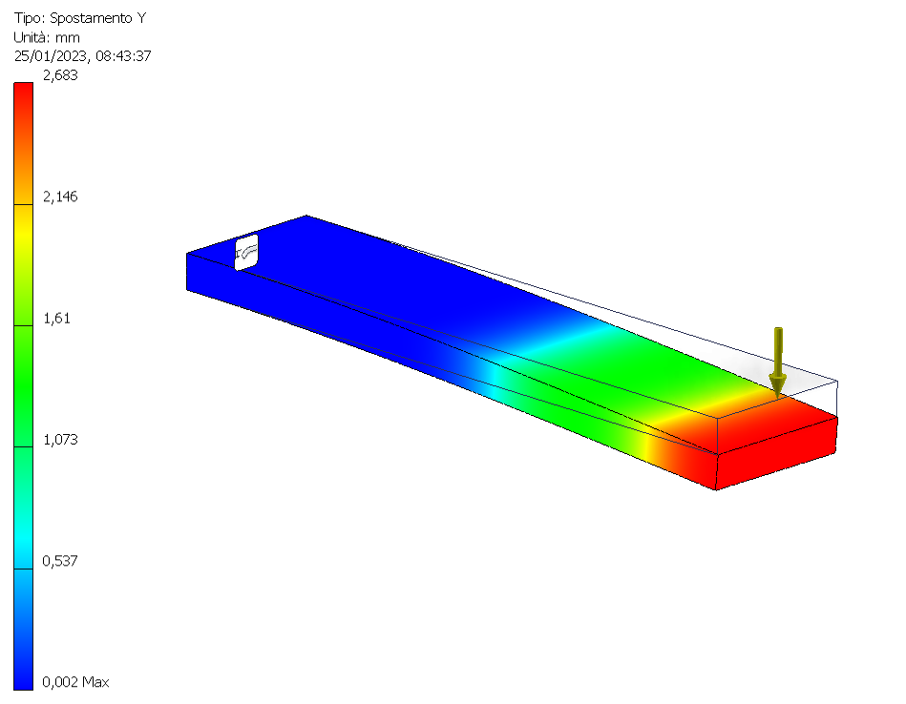
SFORZO TANGENZIALE
t max | 0.03 | N/mm2

DEFORMAZIONE ELASTICA
F | 10.0 | N | errore
deformazione | 2.7713 | mm | -3.41 | %
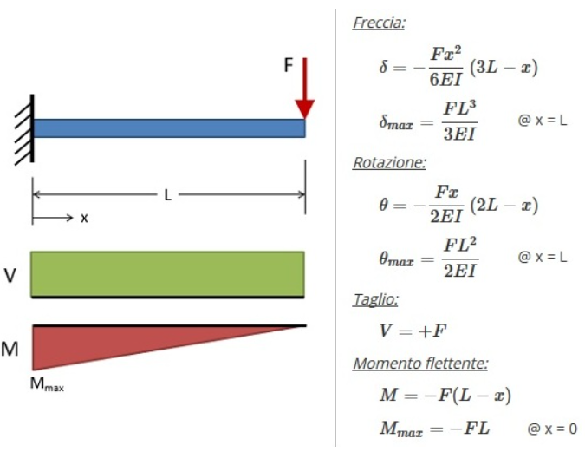

3
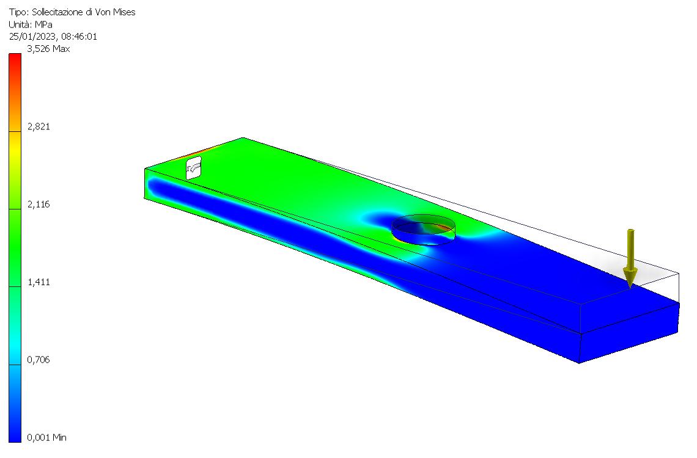
PETG
R | 50 | N/mm2
E | 2200 | N/mm2
ksic. min | 3
s amm | 16.67 | N/mm2 |  |  | 7251.8868865
t amm | 9.60 | N/mm2 |  |  | 5028.1775331
b | 45 | mm
h | 10 | mm
l | 190 | mm
Wfx=bh^2/6 | 750 | mm3
Ix=bh^3/12 | 3750 | mm4
Wfy=hb^2/6 | 3375 | mm3

Forza estremità | 10 | N

SOLLECITAZIONI MASSIME
Mf max verticale | 1900 | Nmm
T max verticale | 10 | N

FLESSIONE |  |  | errore
s max vert. | 2.53 | N/mm2 | 29 | %

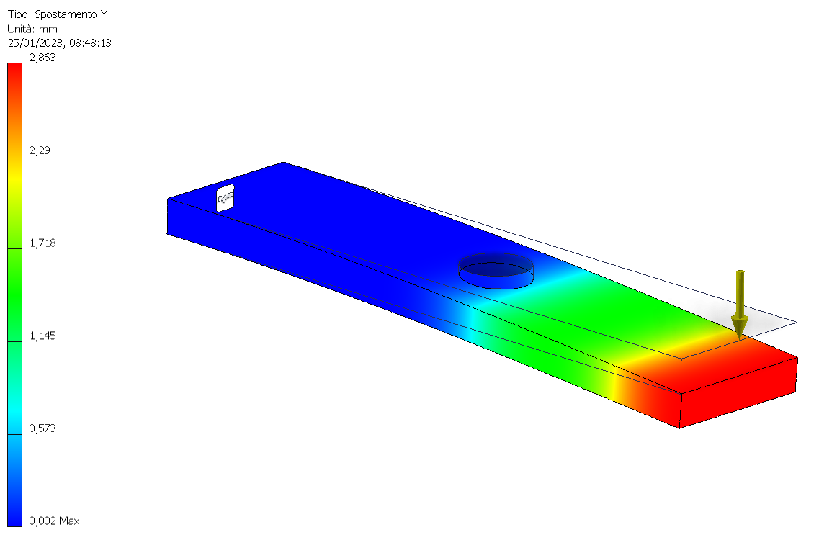
SFORZO TANGENZIALE
t max | 0.03 | N/mm2

DEFORMAZIONE ELASTICA
F | 10.0 | N | errore
deformazione | 2.7713 | mm | 3.10 | %

4
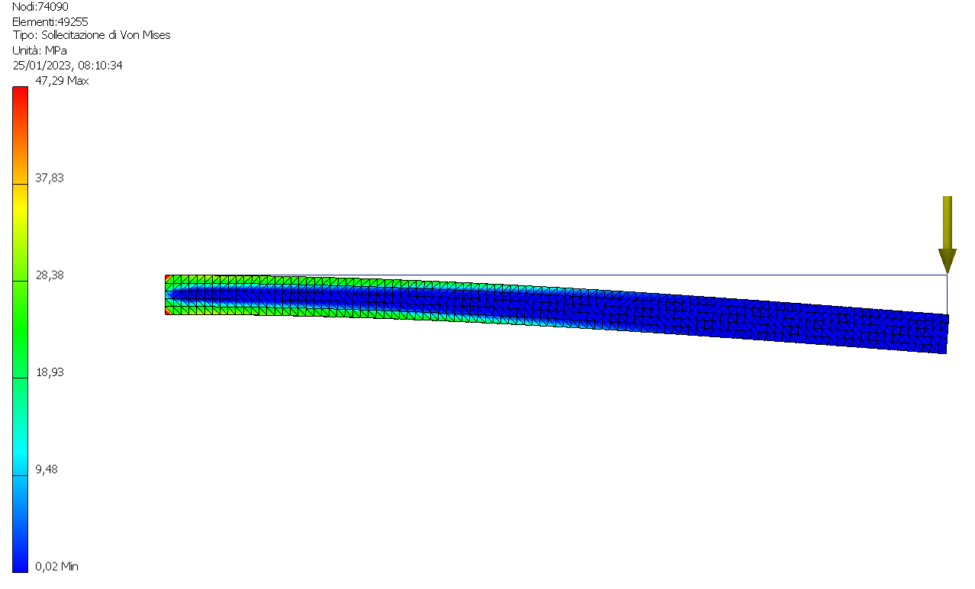
ALLUMINIO 6061
R | 310.0 | N/mm2
Rs | 275.0 | N/mm2
E | 68899 | N/mm2
ksic. min | 3
s amm | 103.33 | N/mm2
t amm | 59.52 | N/mm2
b | 30 | mm
h | 10 | mm
l | 200 | mm
Wfx=bh^2/6 | 500 | mm3
Ix=bh^3/12 | 2500 | mm4
Wfy=hb^2/6 | 1500 | mm3

SOLLECITAZIONI MASSIME
Mf max verticale | 20000 | Nmm
T max verticale | 100 | N

FLESSIONE |  |  | errore
s max vert. | 40.00 | N/mm2 | 15 | %

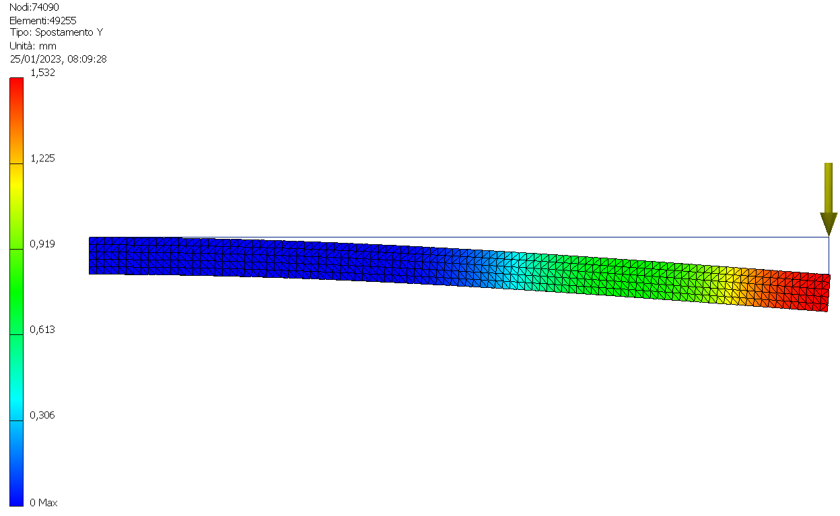
SFORZO TANGENZIALE
t max | 0.5 | N/mm2

DEFORMAZIONE ELASTICA
F | 100.0 | N | errore
deformazione | 1.5482 | mm | -1.05 | %

5
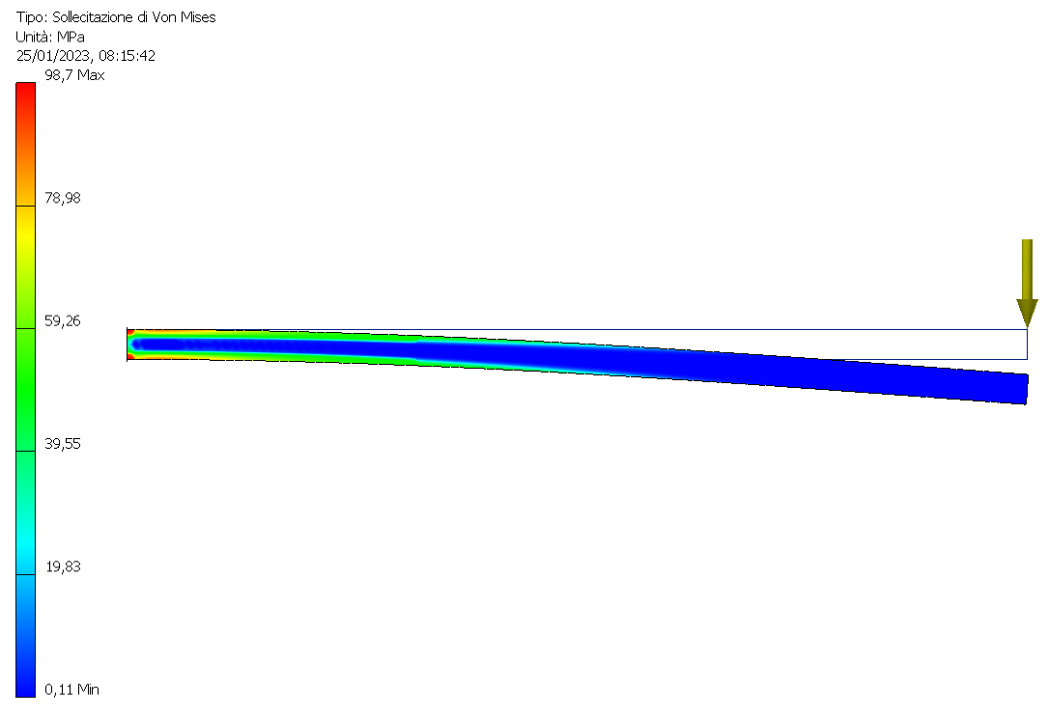
ALLUMINIO 6061
R | 310.0 | N/mm2
Rs | 275.0 | N/mm2
E | 68899 | N/mm2
ksic. min | 3
s amm | 103.33 | N/mm2
t amm | 59.52 | N/mm2
b | 20 | mm
h | 10 | mm
l | 300 | mm
Wfx=bh^2/6 | 333.3 | mm3
Ix=bh^3/12 | 1666.7 | mm4
Wfy=hb^2/6 | 666.7 | mm3

Forza estremità | 100 | N

SOLLECITAZIONI MASSIME
Mf max verticale | 30000 | Nmm
T max verticale | 100 | N

FLESSIONE |  |  | errore
s max vert. | 90.00 | N/mm2 | 10 | %

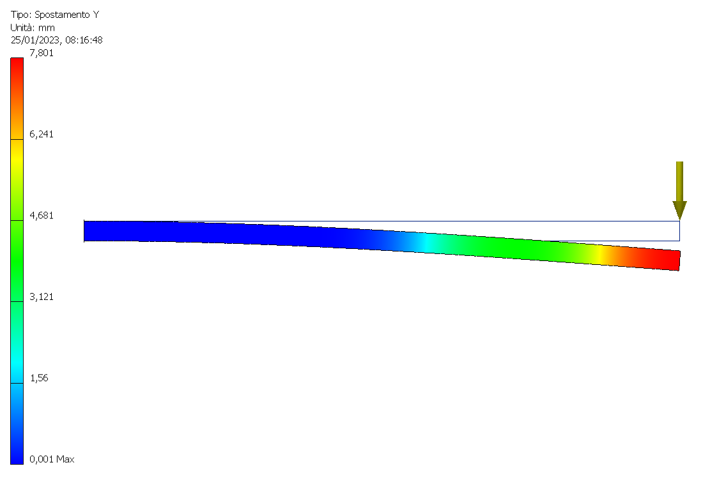
SFORZO TANGENZIALE
t max | 0.75 | N/mm2

DEFORMAZIONE ELASTICA
F | 100.0 | N | errore
deformazione | 7.8375 | mm | -0.48 | %

6
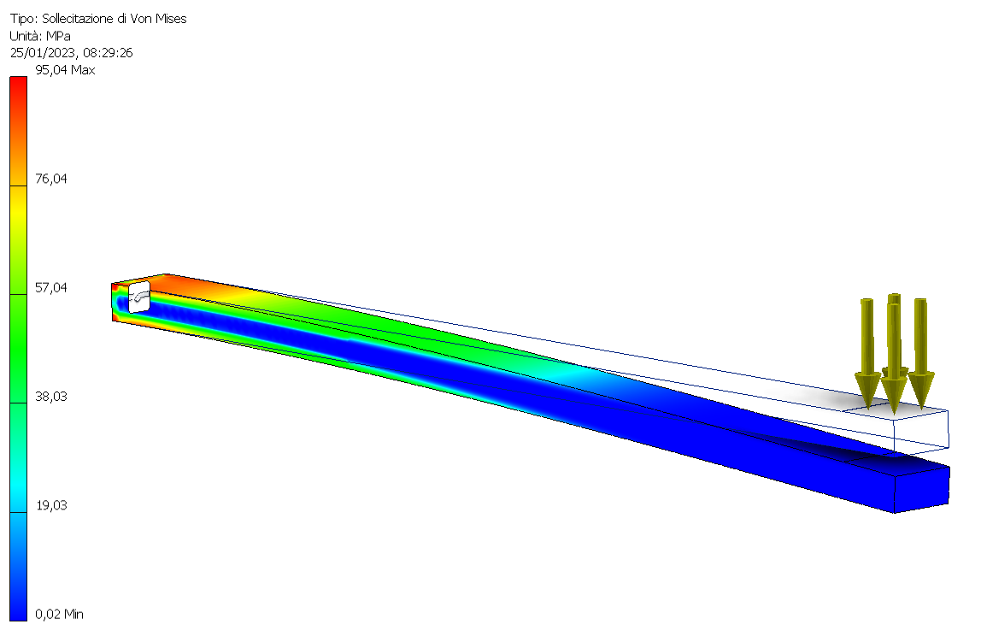
ALLUMINIO 6061
R | 310.0 | N/mm2
Rs | 275.0 | N/mm2
E | 68899 | N/mm2
ksic. min | 3
s amm | 103.33 | N/mm2
t amm | 59.52 | N/mm2
b | 20 | mm
h | 10 | mm
l | 300 | mm
Wfx=bh^2/6 | 333.3 | mm3
Ix=bh^3/12 | 1666.7 | mm4
Wfy=hb^2/6 | 666.7 | mm3

Forza estremità | 100 | N | applicata come
 |  |  | pressione su area
SOLLECITAZIONI MASSIME |  |  | 20x20mm
Mf max verticale | 30000 | Nmm
T max verticale | 100 | N

FLESSIONE |  |  |  | errore
s max vert. | 90.00 | N/mm2 |  | 10 | %

SFORZO TANGENZIALE
t max | 0.75 | N/mm2
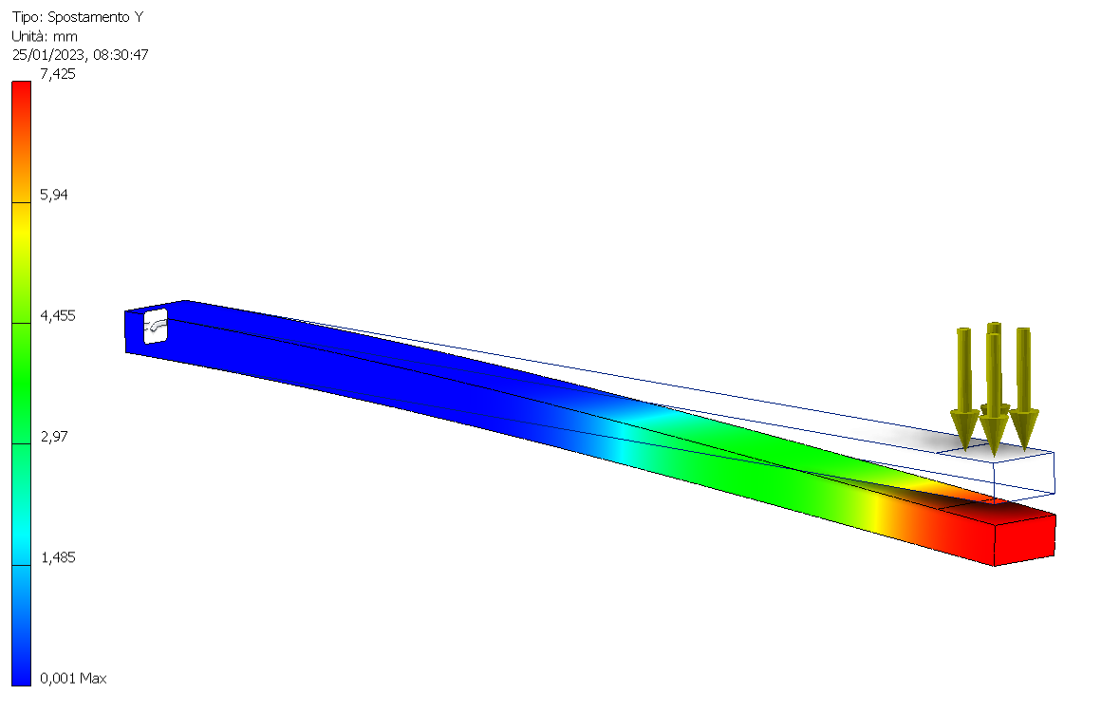
DEFORMAZIONE ELASTICA
F | 100.0 | N |  | errore
deformazione | 7.8375 | mm |  | -0.48 | %

